Korytka kablowe
Wypełnienie korytek kablowych
 | Arkusz kalkulacyjny ma charakter orientacyjny.
 | Może być używany tylko w przypadku korytek kablowych.
 | Maksymalna wysokość stosu kabli na ciągłej powierzchni to 150mm.
Wymiary korytka
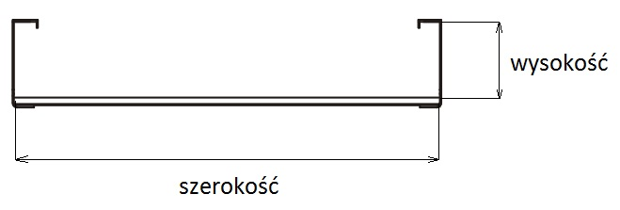
Szerokość | 300 | mm
Wysokość | 50 | mm
Zapas wolnej przestrzeni | 25 | %
Powierzchnia wypełnienia | 15000 | mm²
Powierzchnia użytkowa | 12000 | mm²

 |  |  |  | Średnica [mm] | Pole powierzchni | Liczba kabli w korytku
 |  |  | C23-2511 Kabel CobiCabling kat. 7A S/FTP LSOH 1700MHz B2ca | 8.5 | 56.7 | 106
 |  |  | C23-2510 Kabel CobiCabling kat. 7A S/FTP LSOH 1500MHz B2ca | 7.8 | 47.8 | 126
 |  |  | C23-7510 Kabel CobiCabling kat. 7/7A S/FTP LSOH 1000MHz B2ca | 7.8 | 47.8 | 126
 |  |  | C23-7310 Kabel CobiCabling kat. 7/7A S/FTP LSOH 1000MHz Dca | 7.4 | 43.0 | 140
 |  |  | C13-1500 Kabel CobiCabling kat. 6A U/UTP LSOH 650MHz B2ca | 7.2 | 40.7 | 147
 |  |  | C13-1300 Kabel CobiCabling kat. 6A U/UTP LSOH 650MHz Dca | 7.2 | 40.7 | 147
 |  |  | C23-1520 Kabel CobiCabling kat. 6A/7 F/FTP LSOH 700MHz B2ca | 7 | 38.5 | 156
 |  |  | C23-1330 Kabel CobiCabling kat. 6A/7 U/FTP LSOH 700MHz Dca | 7 | 38.5 | 156
 |  |  | C23-6340 Kabel CobiCabling kat. 6 F/UTP LSOH 450MHz Dca | 6.8 | 36.3 | 165
 |  |  | C13-6500 Kabel CobiCabling kat. 6+ U/UTP LSOH 450MHz B2ca | 6.2 | 30.2 | 199
 |  |  | C13-6300 Kabel CobiCabling kat. 6+ U/UTP LSOH 450MHz Dca AWG24 | 5.3 | 22.1 | 272
 |  |  | C13-5300 Kabel CobiCabling kat. 5e U/UTP LSOH 200MHz Dca | 4.8 | 18.1 | 332

W arkuszu można edytować tylko niebieskie komórki.

Korytka siatkowe i drabinki
Wypełnienie korytek siatkowych lub drabinek
 | Arkusz kalkulacyjny ma charakter orientacyjny.
 | Może być używany tylko w przypadku siatkowych korytek kablowych lub drabinek.

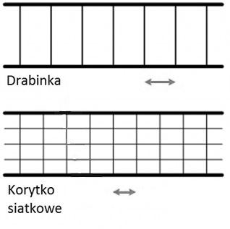
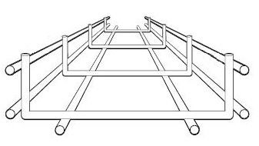
Wymiary korytka / drabinki

Odległości między prętami | 75 | mm
Szerokość | 200 | mm
Wysokość | 50 | mm
Zapas wolnej przestrzeni | 25 | %
Powierzchnia wypełnienia | 10000 | mm²
Powierzchnia użytkowa | 8000 | mm²
Max. wysokość stosu kabli | 143 | mm

 |  |  |  | Średnica [mm] | Pole powierzchni | Liczba kabli w korytku
 |  |  | C23-2511 Kabel CobiCabling kat. 7A S/FTP LSOH 1700MHz B2ca | 8.5 | 56.7 | 70
 |  |  | C23-2510 Kabel CobiCabling kat. 7A S/FTP LSOH 1500MHz B2ca | 7.8 | 47.8 | 84
 |  |  | C23-7510 Kabel CobiCabling kat. 7/7A S/FTP LSOH 1000MHz B2ca | 7.8 | 47.8 | 84
 |  |  | C23-7310 Kabel CobiCabling kat. 7/7A S/FTP LSOH 1000MHz Dca | 7.4 | 43.0 | 93
 |  |  | C13-1500 Kabel CobiCabling kat. 6A U/UTP LSOH 650MHz B2ca | 7.2 | 40.7 | 98
 |  |  | C13-1300 Kabel CobiCabling kat. 6A U/UTP LSOH 650MHz Dca | 7.2 | 40.7 | 98
 |  |  | C23-1520 Kabel CobiCabling kat. 6A/7 F/FTP LSOH 700MHz B2ca | 7 | 38.5 | 104
 |  |  | C23-1330 Kabel CobiCabling kat. 6A/7 U/FTP LSOH 700MHz Dca | 7 | 38.5 | 104
 |  |  | C23-6340 Kabel CobiCabling kat. 6 F/UTP LSOH 450MHz Dca | 6.8 | 36.3 | 110
 |  |  | C13-6500 Kabel CobiCabling kat. 6+ U/UTP LSOH 450MHz B2ca | 6.2 | 30.2 | 132
 |  |  | C13-6300 Kabel CobiCabling kat. 6+ U/UTP LSOH 450MHz Dca AWG24 | 5.3 | 22.1 | 181
 |  |  | C13-5300 Kabel CobiCabling kat. 5e U/UTP LSOH 200MHz Dca | 4.8 | 18.1 | 221

W arkuszu można edytować tylko niebieskie komórki.

Rury kablowe
Wypełnienie rur do kabli
 | Arkusz kalkulacyjny ma charakter orientacyjny.
 | Może być używany w przypadku prowadzenia kabli w rurach.
 | Zakłada się że kable prowadzone są w linii prostej bez zagięć lub zmian kierunku.
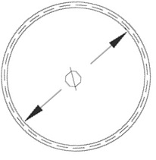
Wymiary rur

Wewnętrzna średnica | 30 | mm
Zapas wolnej przestrzeni | 25 | %
Powierzchnia wypełnienia | 707 | mm²
Powierzchnia użytkowa | 226 | mm²

 |  |  | Średnica [mm] | Pole powierzchni | Liczba kabli w korytku
 |  | C23-2511 Kabel CobiCabling kat. 7A S/FTP LSOH 1700MHz B2ca | 8.5 | 56.7 | 2
 |  | C23-2510 Kabel CobiCabling kat. 7A S/FTP LSOH 1500MHz B2ca | 7.8 | 47.8 | 2
 |  | C23-7510 Kabel CobiCabling kat. 7/7A S/FTP LSOH 1000MHz B2ca | 7.8 | 47.8 | 2
 |  | C23-7310 Kabel CobiCabling kat. 7/7A S/FTP LSOH 1000MHz Dca | 7.4 | 43.0 | 3
 |  | C13-1500 Kabel CobiCabling kat. 6A U/UTP LSOH 650MHz B2ca | 7.2 | 40.7 | 3
 |  | C13-1300 Kabel CobiCabling kat. 6A U/UTP LSOH 650MHz Dca | 7.2 | 40.7 | 3
 |  | C23-1520 Kabel CobiCabling kat. 6A/7 F/FTP LSOH 700MHz B2ca | 7 | 38.5 | 3
 |  | C23-1330 Kabel CobiCabling kat. 6A/7 U/FTP LSOH 700MHz Dca | 7 | 38.5 | 3
 |  | C23-6340 Kabel CobiCabling kat. 6 F/UTP LSOH 450MHz Dca | 6.8 | 36.3 | 3
 |  | C13-6500 Kabel CobiCabling kat. 6+ U/UTP LSOH 450MHz B2ca | 6.2 | 30.2 | 4
 |  | C13-6300 Kabel CobiCabling kat. 6+ U/UTP LSOH 450MHz Dca AWG24 | 5.3 | 22.1 | 5
 |  | C13-5300 Kabel CobiCabling kat. 5e U/UTP LSOH 200MHz Dca | 4.8 | 18.1 | 6

W arkuszu można edytować tylko niebieskie komórki.

